Add private network card
Trên vsphere add private network card trên primary server ttdl-bctc1a
 | (Làm tương tự cho server ttdl-bctc1b)

Stop service Network manager
 | # service NetworkManager stop
 | # chkconfig NetworkManager off

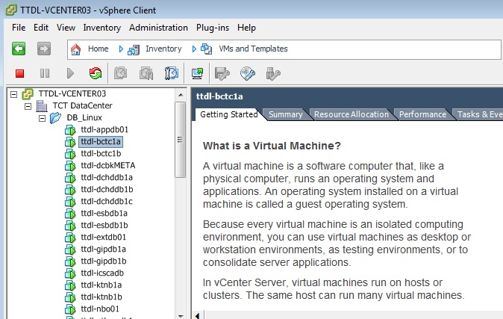
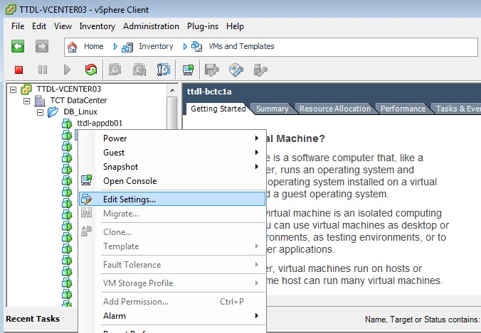

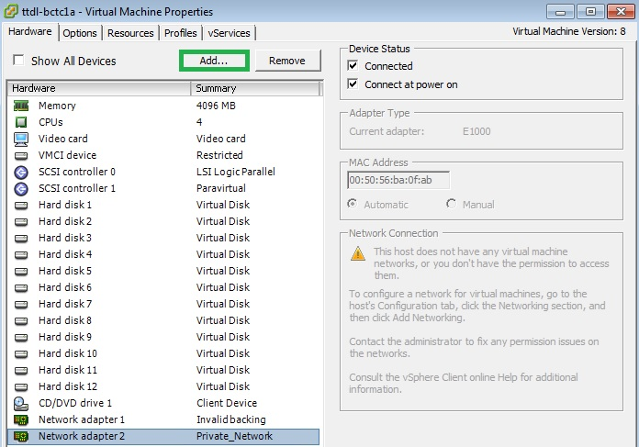
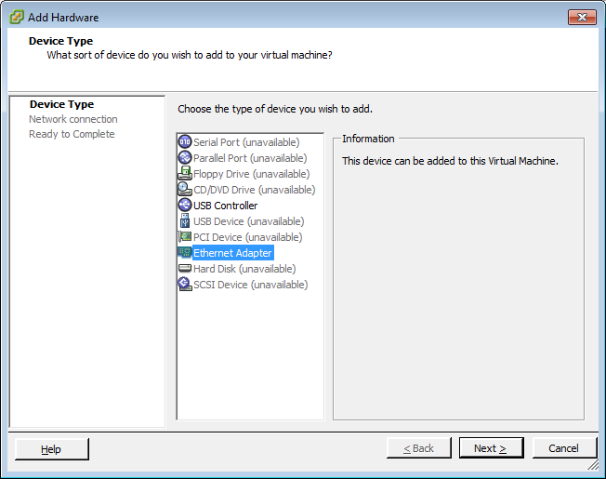

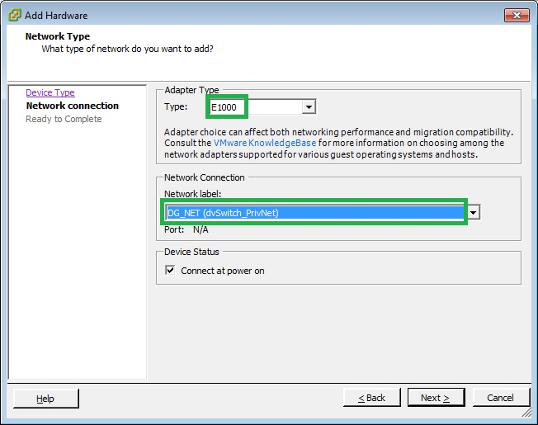
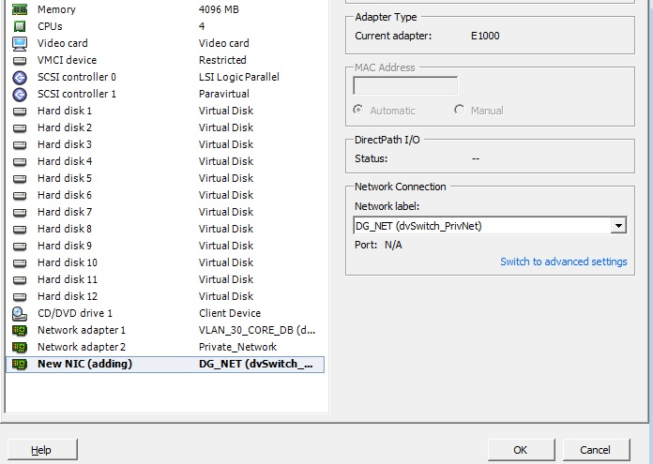

 | Sau khi ấn OK thì đợi 1 lúc để quá trình add được vsphere hoàn tất

Tạo VIP và config LISTENERDG
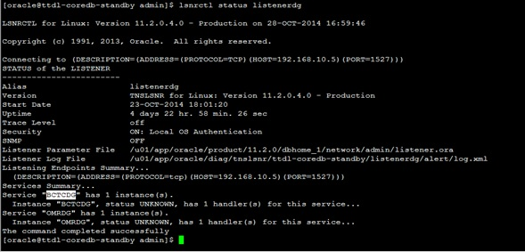
Thực hiện trên node 1
Check interface config
 | # ifconfig -a
 | Kết quả của câu lệnh trên sẽ show ra các tên card mạng trong server
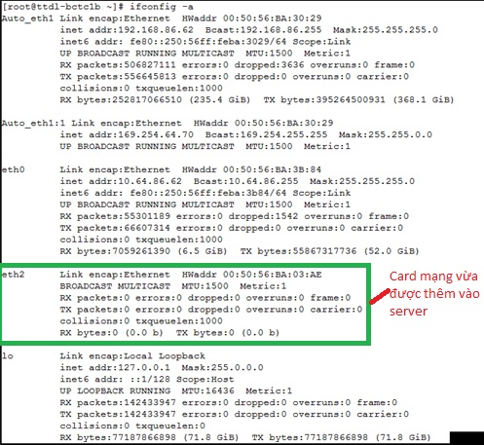

Đổi tên card mạng sang " eth3 "
 | # vi /etc/sysconfig/network-scripts/ifcfg-eth3 | # Please read /usr/share/doc/initscripts-*/sysconfig.txt # for the documentation of these parameters. DEVICE=eth3 TYPE=Ethernet ONBOOT=yes BOOTPROTO=static IPADDR=192.168.10.11 NETMASK=255.255.255.0 NAME=eth3 HWADDR=00:50:56:BA:03:AE | Chú ý không điển sai địa chỉ IP IPADDR và HWADDR
 | # vi /etc/udev/rules.d/70-persistent-net.rules

 | Đổi tên eth2 thành eth3

 | # udevadm control --reload-rules
 | # udevadm trigger
 | # ifup eth3
 | # ifconfig -a
 | # ping 192.168.10.5 | ping thử đến server ttdl-coredb-standby

Thực hiện lại các bước này trên server node2

Chỉnh sửa file /etc/hosts trên 2 primary server ttdl-bctc1a và ttdl-bctc1b
 | Thêm các dòng sau: #Dataguard server 192.168.10.5 ttdl-coredb-standby-priv 192.168.10.12 ttdl-bctc1a-dg-vip 192.168.10.13 ttdl-bctc1b-dg-vip | Các IP giành cho VIP được cấp phát trong sheet IP

Add VIP trên hệ thống RAC (trên node ttdl-bctc1a)
 | # cd /u01/app/11.2.0/grid/bin
 | ./srvctl add vip -n ttdl-bctc1a -A ttdl-bctc1a-dg-vip/255.255.255.0/eth3 -k 2
 | ./srvctl add vip -n ttdl-bctc1b -A ttdl-bctc1b-dg-vip/255.255.255.0/eth3 -k 2

Start VIP mới
 | ./srvctl start vip -i ttdl-bctc1a-dg-vip
 | ./srvctl start vip -i ttdl-bctc1b-dg-vip

Kiểm tra vip đã được tạo chưa
 | # ifconfig -a

Tạo listener nghe trên địa chỉ VIP vừa tạo
 | su - grid
 | # cd /u01/app/11.2.0/grid/bin
 | netca

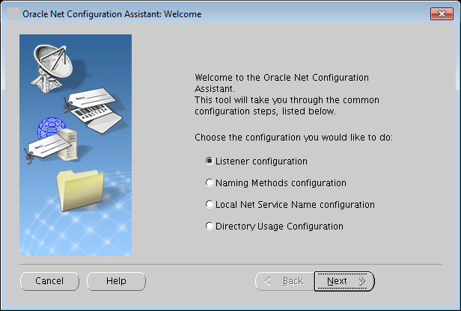
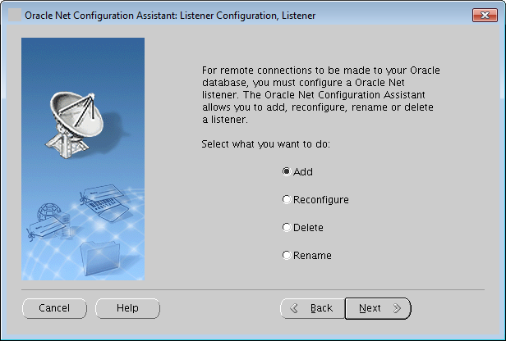

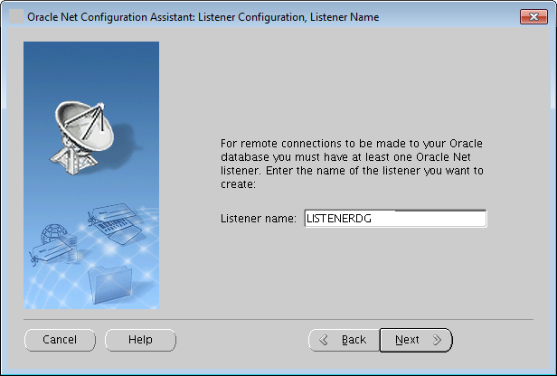
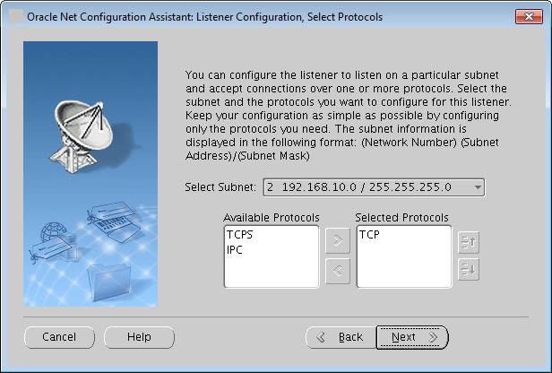

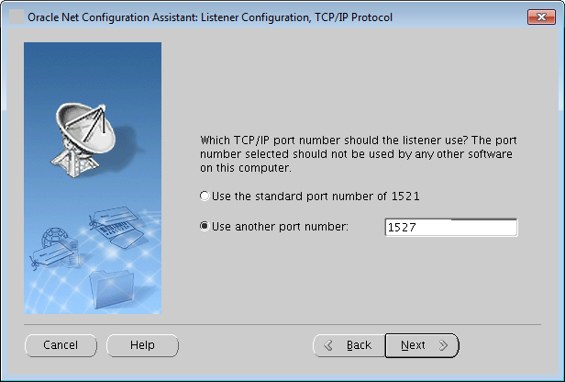
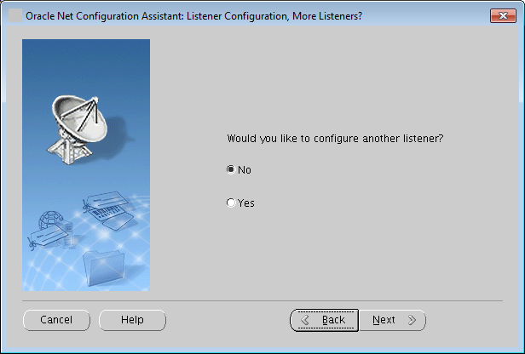

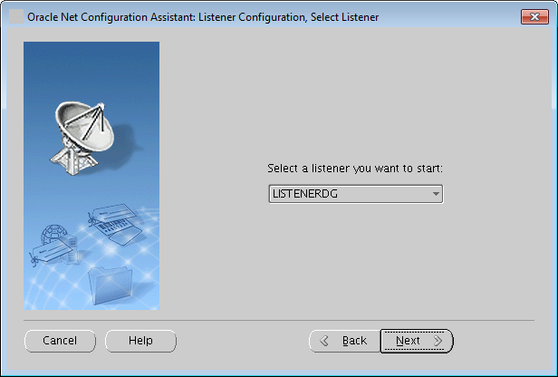
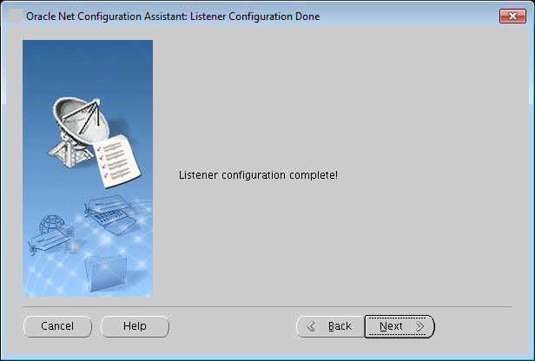

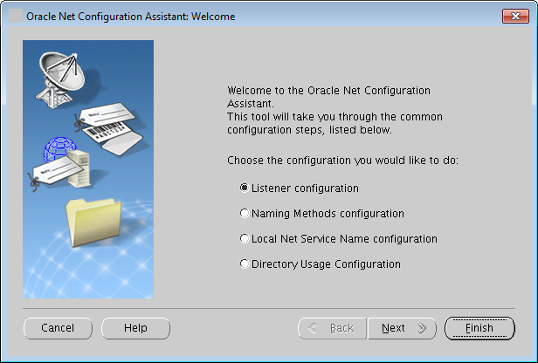

 | Kiểm tra trạng thái LISTENERDG trên 2 node ttdl-bctc1a và ttdl-bctc1b
 | $ lsnrctl listenerdg status
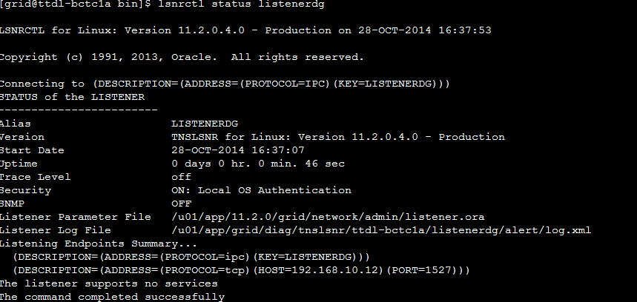

Sửa file tnsnames.ora trên 2 primary server ttdl-bctc1a và ttdl-bctc1b
 | Thêm bản ghi về dataguard trên cả 2 node | ###DATAGUARD - configuration BCTCDG = (DESCRIPTION = (ADDRESS_LIST = (ADDRESS = (PROTOCOL = TCP)(HOST = ttdl-coredb-standby-priv)(PORT = 1527)) ) (CONNECT_DATA = (SERVICE_NAME = BCTC) ) ) BCTC = (DESCRIPTION = (ADDRESS_LIST= (FAILOVER=ON) (LOAD_BALANCE=ON) (ADDRESS = (PROTOCOL = TCP)(HOST = 192.168.10.12)(PORT = 1527)) (ADDRESS = (PROTOCOL = TCP)(HOST = 192.168.10.13)(PORT = 1527)) ) (CONNECT_DATA = (SERVER = DEDICATED) (SERVICE_NAME = BCTC) ) ) listenerdg = (DESCRIPTION = (ADDRESS = (PROTOCOL = TCP)(HOST = 192.168.10.12)(PORT = 1527)) ) remote_listenerdg = (DESCRIPTION_LIST = (DESCRIPTION = (ADDRESS = (PROTOCOL = TCP)(HOST = 192.168.10.12)(PORT = 1527))) (DESCRIPTION = (ADDRESS = (PROTOCOL = TCP)(HOST = 192.168.10.13)(PORT = 1527))) )
Copy 2 bản ghi mới BCTCDG và BCTC vào file tnsnames.ora trên Standby server
 | ###DATAGUARD - configuration BCTCDG = (DESCRIPTION = (ADDRESS_LIST = (ADDRESS = (PROTOCOL = TCP)(HOST = ttdl-coredb-standby-priv)(PORT = 1527)) ) (CONNECT_DATA = (SERVICE_NAME = BCTC) ) ) BCTC = (DESCRIPTION = (ADDRESS_LIST= (FAILOVER=ON) (LOAD_BALANCE=ON) (ADDRESS = (PROTOCOL = TCP)(HOST = 192.168.10.12)(PORT = 1527)) (ADDRESS = (PROTOCOL = TCP)(HOST = 192.168.10.13)(PORT = 1527)) ) (CONNECT_DATA = (SERVER = DEDICATED) (SERVICE_NAME = BCTC) ) )

Đăng ký tĩnh standby db vào listenerdg trên máy chủ STANDBY |  | Kết nối ssh bằng ip public 10.64.86.172
 | Thống nhất tất cả các SID đăng ký trên listenerdg đều có tên giống service_name của Primary DB
 | su - oracle
 | cd /u01/app/oracle/product/11.2.0/dbhome_1/bin
 | netmgr
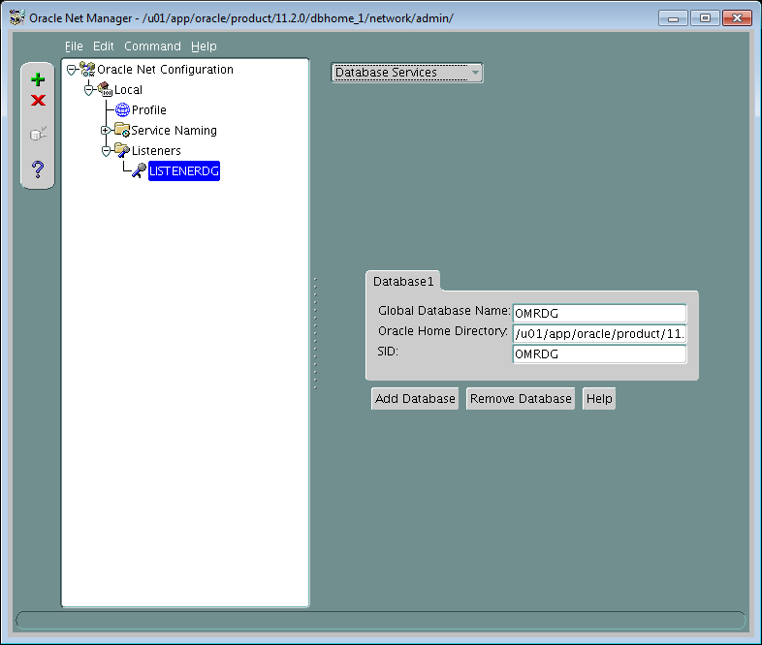
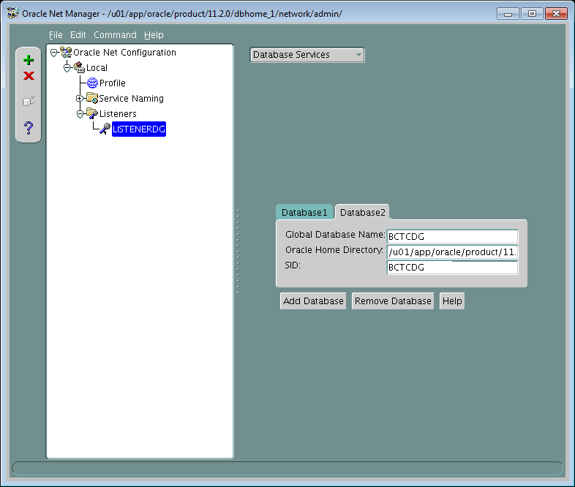

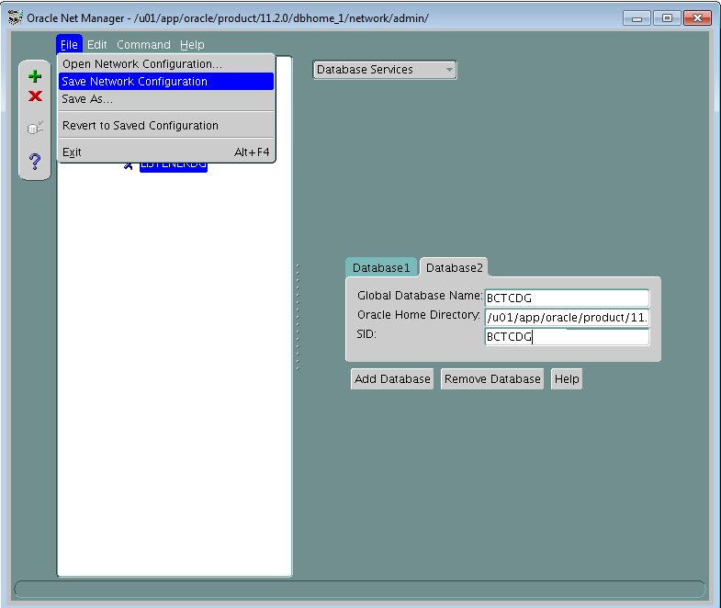

 | Reload listenerdg tren standby server: $ lsnrctl reload listenerdg
 | Kiểm tra trạng thái listenerdg trên standby server: $ lsnrctl status listenerdg

